Texto
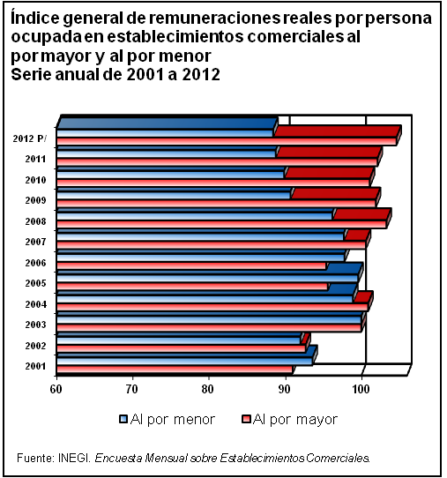
11. Salarios

El contenido de este capítulo está conformado por información refe­rente al salario mínimo general nacional y por área geográfica. Además, se incluyen cifras sobre remuneraciones pagadas en la industria manufacturera, remuneraciones reales pagadas en la industria de la construcción, así como de los índices de remuneraciones reales promedio en los establecimientos comerciales al por mayor y al por menor.
La estadística presentada proviene del Instituto Nacional de Estadística y Geografía, a través de la Encuesta Mensual de la Industria Manufacturera (EMIM), Encuesta Nacional de Empresas Constructoras (ENEC), y de la Encuesta Mensual sobre Establecimientos Comerciales (EMEC); así como de la Comisión Nacional de los Salarios Mínimos.
De acuerdo con las características de los proyectos estadísticos, la información cubre diferentes periodos: la proveniente de la EMIM, serie anual de 2007 a 2012, EMEC de 2001 a 2012; y de la ENEC, de 2006 a 2012.

